Descrizione
Clicca qui per la Matrice Acquisti
PRESENTAZIONE
LABORATORIO DI FISICA DI BASE:
MECCANICA, ELETTRICITA'
Versione con Sensori WIRELESS
(PROGETTO 2 A)
PER LE SCUOLE SUPERIORI
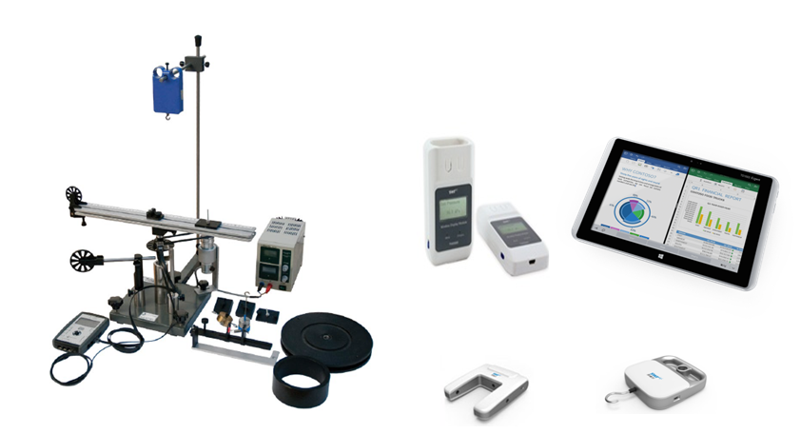

OBIETTIVI E FINALITÀ DELLA SOLUZIONE
La dotazione di questo laboratorio scientifico permette di effettuare approfondimenti pratici e sperimentali su concetti fondamentali di fisica classica. L'utilizzo di sistemi di acquisizione wireless consente di effettuare l'esperimento liberamente senza la presenza di cavi di varia natura rendendo più semplice ed agevole la pratica sperimentale.

LA SOLUZIONE È COMPOSTA DA:
Il laboratorio è composto da esperimenti di meccanica ed elettricità che consentono di comprendere e sperimentare appieno i concetti di fisica studiati nella teoria. Gli esperimenti possono essere svolti mediante sistema di acquisizione dati e sensori per una migliore rielaborazione dati. Alcuni di questi sistemi sono modulari consentendo di poter dimostrare numerosi esperimenti con gli stessi accessori. Viene fornito un manuale di istruzioni molto dettagliato che comprende una prima parte teorica ed una parte sperimentale che comprende procedure guidate passo passo, immagini, analisi, grafici e proposte aggiuntive per l'insegnante.

DESCRIZIONE PROGETTO
Il progetto comprende una prima parte di fisica classica riguardante la legge di Hooke ed i test meccanici sui materiali ed in particolare la determinazione del grafico sforzo deformazione per materiali diversi, determinazione del limite di elasticità, plasticità e punto di rottura. Si passa poi ad approfondire le leggi del moto attraverso una rotaia a cuscino d'aria attraverso cui si introducono concetti di velocità, accelerazione media ed istantanea, le leggi fondamentali della dinamica, urti elastici ed anelastici, oscillazioni elastiche e principio di conservazione dell'energia. Trattato il moto rettilineo, passiamo perciò alla trattazione del moto rotatorio introducendo i concetti di inerzia rotazionale di un disco ed un anello, forza centrifuga, conservazione del momento angolare ed inerzia rotazionale. Si passa quindi al famoso esperimento di acustica relativo al tubo di Kundt che consente la determinazione della velocità del suono in aria. Infine si propongono due kit di elettricità che consentono di coprire il programma di elettricità e magnetismo in modo molto semplice e compatto. In particolare si potrà studiare il circuito elettrico, la resistenza elettrica, l'energia, il lavoro e la potenza elettrica, l'elettrochimica, la carica elettrica, il campo elettrico, i magneti, il campo magnetico, l'elettromagnetismo, l'elettrodinamica, l'induzione elettromagnetica. L'utilizzo di un sistema di acquisizione dati con opportuni sensori permetterà di informatizzare il processo cognitivo consentendo anche l'archiviazione di tutte le sperimentazioni eseguite senza d'altro canto venir meno la manualità e l'operatività sperimentale stessa. Il datalogger così come i sensori in dotazione sono wireless e ciò consente di monitorare in tempo reale i parametri sperimentali in modo semplice ed agevole senza l'ingombro di cavi di varia natura.

ELENCO APPARECCHIATURE:
N. 1 KIT LEGGE DI HOOKE E TEST MECCANICI SU MATERIALI mod. F-HO/EV con sensori wireless e Datalogger
N. 1 ROTAIA A CUSCINO D'ARIA CON FOTOTRAGUARDI mod. ROT-1/EV con sensori wireless e Datalogger
N. 1 SISTEMA PER LO STUDIO DEL MOTO ROTATORIO mod. ROTS/EV con sensori wireless e Datalogger
N. 1 UNITA' DI ALIMENTAZIONE 0-30 VDC / 0-5 A mod.AQL-5A
N. 1 TUBO DI KUNDT mod. F-KUN/EV con Datalogger
N. 1 MODULO DI SPERIMENTAZIONE ELETTRICITA' 1 mod. C20-E1/EV con sensori wireless e Datalogger
N. 1 MODULO DI SPERIMENTAZIONE ELETTRICITA' 2 mod. C20-E2/EV con sensori wireless e Datalogger
N. 1 ALIMENTATORE mod. PSLC/EV (per Moduli di sperimentazione Elettricità 1 e 2)
N. 1 GENERATORE DI FUNZIONI 0,06 Hz - 6 MHz mod. FG-39B (per Modulo di sperimentazione Elettricità 2)
N. 1 OSCILLOSCOPIO 70 MHz CANALI mod. GDS-1072A (per Modulo di sperimentazione Elettricità 2)

ELENCO SENSORI WIRELESS E SISTEMA DI D'ACQUISIZIONE
N. 3 DATALOGGER CON SOFTWARE E APPLICAZIONI SPECIFICHE
N. 3 MODULO DI VISUALIZZAZIONE WIRELESS
N. 1 DATALOGGER
N. 2 SENSORE DI FORZA
N. 3 SENSORE FOTO TRAGUARDO
N. 2 SENSORE DI TENSIONE
N. 2 SENSORE DI CORRENTE
N. 2 SENSORE DI TEMPERATURA
N. 2 SENSORE DI PRESSIONE
N. 2 SENSORE DI LUMINOSITA'
N. 2 SENSORE DI ACCELLERAZIONE
N. 2 SENSORE DI MOTO
N. 2 SENSORE CAMPO MAGNETICO
N. 3 VALIGIA DI CONTENIMENTO SENSORI

Clicca qui per la Matrice Acquisti

